상품제안서
하드 캐리어 파우치 [PH207] | 상품코드: F16991

 |  |  |  |  |  |  | 02-412-0044 | www.easy1.co.kr
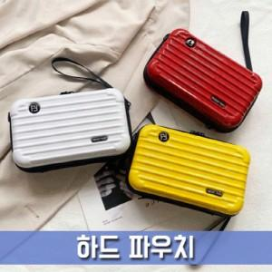

【상세/제작정보】

【인쇄/포장옵션】 | 인쇄불가 / OPP(비닐)

【공급단가】 | 수량 | 100~ | 300~ | 500~ | 1,000~ | 3,000~
*VAT별도 | 단가 | 5,450원 | 5,250원 | 5,050원 | 4,840원 | 4,720원

【상품 URL】 | https://easy1.co.kr:443/src/goods_detail.php?gdno=16991

